WI-703
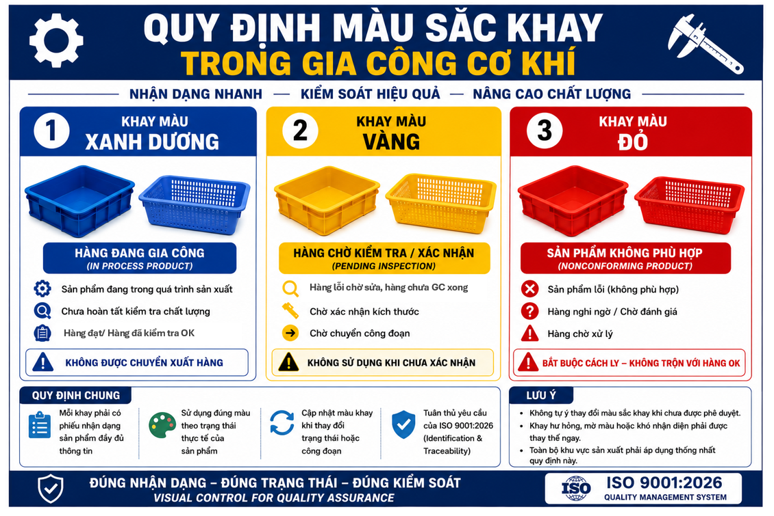
 |  | Tray Color Identification Instruction |  |  | Form Code |  | WI-703
 |  |  |  |  | Revision |  | Rev.01
 |  |  |  |  | Eff. Date |  | 2026.05.11
 |  | Quality Management System · Controlled Document |  |  | Owner |  | Warehouse/Production
 |  | HESEM Engineering · ISO 9001 / AS9100 |  |  | Approved |  | QA Manager

1. MỤC ĐÍCH
Thiết lập tiêu chuẩn nhận dạng bằng màu sắc đối với khay chứa sản phẩm trong quá trình gia công cơ khí nhằm:
1. Phân biệt tình trạng sản phẩm nhanh chóng và trực quan. 2. Phòng ngừa nhầm lẫn giữa hàng đạt, hàng chờ kiểm tra và hàng không phù hợp. 3. Nâng cao hiệu quả kiểm soát chất lượng và truy xuất sản phẩm.
2. PHẠM VI ÁP DỤNG
1. Gia công CNC 2. QC/QA 3. Kho bán thành phẩm 4. Kho thành phẩm 5. Khu vực xử lý NG/Rework
3. QUY ĐỊNH MÀU SẮC KHAY
# | MÀU KHAY |  | TÌNH TRẠNG SẢN PHẨM |  |  | MỤC ĐÍCH KIỂM TRA
1 | XANH DƯƠNG |  | Hàng đang gia công/ Hàng chờ kiểm tra |  |  | Sản phẩm đang trong quá trình sản xuất
 |  |  | Hàng đạt/ Hàng đã kiểm tra OK |  |  | Sản phẩm đạt yêu cầu, được phép chuyển công đoạn hoặc xuất hàng
2 | VÀNG |  | Hàng lỗi/ Hàng chờ xác nhận/ Hàng chờ sửa/ Hàng chưa gia công xong POS |  |  | Sản phẩm lỗi đang chờ QC xác nhận, chờ sửa hoặc chờ chuyển công đoạn
3 | ĐỎ |  | Hàng không phù hợp (NG) cần loại bỏ ngay lập tức |  |  | Hàng NG
4. QUY ĐỊNH SỬ DỤNG
4.1. Nhận dạng và quy định chung
1. Mỗi khay phải đồng nhất một màu theo đúng mục đích sử dụng. 2. Không sử dụng lẫn màu giữa các trạng thái sản phẩm. 3. Cập nhật màu khay khi thay đổi trạng thái
4.2. Gắn nhãn
Tất cả các khay hàng đều có " PHIẾU NHẬN DẠNG SẢN PHẨM" đi kèm trong mỗi khay khác nhau. (FRM-722)
4.3. Kiểm soát
1. Nhân viên vận hành và QC có trách nhiệm duy trì đúng trạng thái khay và để đúng vị trí tương ứng từng bộ phận. 2. Khi tình trạng sản phẩm thay đổi, phải chuyển sang đúng màu khay tương ứng.
4.4. Khu vực NG
1. Khay đỏ phải được đặt tại khu vực cách ly NG theo quy định. 2. Không được lưu trữ lẫn với hàng đạt.

5. TRÁCH NHIỆM
BỘ PHẬN |  |  |  | TRÁCH NHIỆM
Sản xuất |  |  |  | Sử dụng đúng màu khay theo trạng thái sản phẩm
QA/QC |  |  |  | Kiểm tra và xác nhận việc nhận dạng phải tuân thủ
KHO |  |  |  | Quản lý, phân bổ và duy trì tình trạng khay( luôn sẵn có)
QLSX |  |  |  | Giám sát việc thực hiện WI( Work Instruction)

6. Lưu ý
1. Không tự ý thay đổi màu khay khi chưa được phê duyệt. 2. Khay hư hỏng, mất nhận dạng màu phải được thay thế ngay. 3. Ưu tiên sử dụng màu sắc đồng nhất trong toàn nhà máy để tránh nhầm lẫn.
Warehouse/Production |  |  |  | QA Manager
Name / Signature / Date |  |  |  | Name / Signature / Date

NOTICE — Ref: FRM-722. Retain: 10 years.

